Totalt
UTVECKLINGSMÖTE FÅGEL Petri
Resultat 2/5 2022
Produkter | Utseende i rå form | Mörhet | Saftighet | Smak | Potential
 | Skala 1 -10 x 1 | Skala 1 - 10 x 1 | Skala 1 - 10 x 1 | Skala 1- 10 x 2 | 35-50 poäng = Exceptionell råvara
 |  |  |  |  | 30-34 = Utmärkt råvarukvalité
 |  |  |  |  | 25-29 = Hög råvarukvalité
 |  |  |  |  | 20-24 = Standard råvara

1. Solbacka | 3.75 | 5.25 | 4.25 | 8.30 | 21.55
2. Fransk Majskyckling | 6.00 | 6.00 | 5.90 | 12.50 | 30.40
3. Vikingfågel Hubbard | 6.15 | 6.00 | 6.00 | 12.20 | 30.35
4. Stackvvallen Delaware | 6.50 | 4.75 | 5.15 | 13.50 | 29.90
5. Stackvallen Plymouth Rock | 7.65 | 4.75 | 5.00 | 11.90 | 29.30
 |  |  |  |  | 0,00
 |  |  |  |  | 0.00
 |  |  |  |  | 0.00
 |  |  |  |  | 0.00
 |  |  |  |  | 0.00
1. medelvärde = summan av alla värden/ antal värden

 | utseende rå form | Mörhet | Saftighet | Potential | Saftighet | Smak
1. | 3.75 | 5.25 | 4.25 | 21.55 | 1 | 8.30
2. | 6.00 | 6.00 | 5.90 | 30.40 |  | 12.50
3. | 6.15 | 6.00 | 6.00 | 30.35 |  | 12.20
4. | 6.50 | 4.75 | 5.15 | 29.90 |  | 13.50
5. | 7.65 | 4.75 | 5.00 | 29.30 |  | 11.90
6. | 0.00 | 0.00 | 0.00 | 0.00 |  | 0.00
7. | 0.00 | 0.00 | 0.00 | 0.00 |  | 0.00
8. | 0.00 | 0.00 | 0.00 | 0.00 |  | 0.00
9 | 0.00 | 0.00 | 0.00 |  |  | 0.00
10 | 0.00 | 0.00 | 0.00

 | utseende rå form | Mörhet | Saftighet | Smak | Potential
1. | 3.75 | 5.25 | 4.25 | 8.30 | 21.55
2. | 6.00 | 6.00 | 5.90 | 12.50 | 30.40
3. | 6.15 | 6.00 | 6.00 | 12.20 | 30.35
4. | 6.50 | 4.75 | 5.15 | 13.50 | 29.90
5. | 7.65 | 4.75 | 5.00 | 11.90 | 29.30
6. | 0.00 | 0.00 | 0.00 | 0.00 | 0,00
7. | 0.00 | 0.00 | 0.00 | 0.00 | 0.00
8. | 0.00 | 0.00 | 0.00 | 0.00 | 0.00
9 | 0.00 | 0.00 | 0.00 | 0.00 | 0.00
10 | 0.00 | 0.00 | 0.00 | 0.00 | 0.00

Solbacka
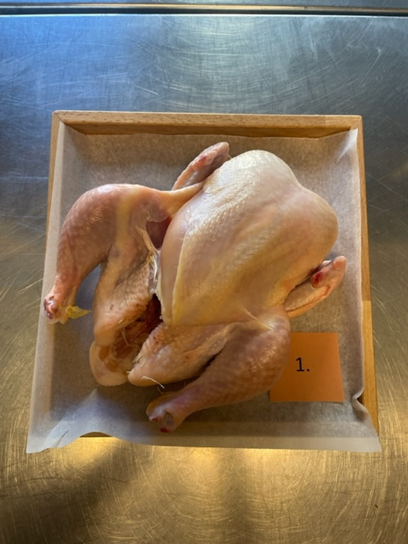
Nummer: | 1
Producent: | Guldfågel
Plats:
Ras: | Solbacka
Levnadsätt: | Inomhus
Ålder: | -
Kön: | -
Foder: | -

Slakteri: | -
Slaktdatum: | -
Slaktvikt: | -
Skållning: | -
Plocksätt: | -
Nedkylning: | -
Hängning helfågel: | -
Tid & temp: | -
Plats: | -
Förpackning: | Konsument tråg
Levererat:

Antal kockar: | 10

Kockar | UTSEENDE | MÖRHET | SAFTIGHET | SMAK | Potential
 | Skala 1-10 | Skala 1 - 10 | Skala 1-10 | Skala 1 - 10 | 35-50 poäng = Exceptionell råvara
 | x 1 | x 1 |  | x 2 | 30-34 = Utmärkt råvarukvalité
 |  |  |  |  | 25-29 = Hög råvarukvalité |  |  | Utseende | Mörhet | Saftighet | Smak | Total
 |  |  |  |  | 20-24 = Standard råvara |  | Kock 1 | 4 | 5 | 4 | 4
Kock 1 | 4 | 5 | 4 | 4 |  |  | Kock 2 | 4 | 4 | 4 | 4
Kock 2 | 4 | 4 | 4 | 4 |  |  | Kock 3 | 4 | 5 | 5 | 4
Kock 3 | 4 | 5 | 5 | 4 |  |  | Kock 4 | 3 | 4 | 4 | 4
Kock 4 | 3 | 4 | 4 | 4 |  |  | Kock 5 | 5 | 5.5 | 5 | 5
Kock 5 | 5 | 5.5 | 5 | 5 |  |  | Kock 6 | 3 | 6 | 4 | 5
Kock 6 | 3 | 6 | 4 | 5 |  |  | #REF! | #REF! | #REF! | #REF! | #REF!
Kock 7 | 4.5 | 5.5 | 5.5 | 6.5
Kock 8 | 3 | 4.5 | 4 | 2
Kock 9 | 2 | 8 | 2 | 2
Kock 10 | 5 | 5 | 5 | 5
Kock 11
summa | 37.5 | 52.5 | 42.5 | 83 | 21.55
potential | 3.75 | 5.25 | 4.25 | 8.30 | 21.6

TILLAGNINGSPROTOKOLL |  |  |  |  | KOCKARNAS KOMMENTARER:
Förpackning: | Plasttråg konsument |  |  |  | Utseende i rå form: | Ljust skinn, blek i färg med trasigt skinn på bröstsidan
Utseende: | Blöt, ihopsjunken |  |  |  |  | Blöt i konsistens, fjädrar kvar, maskinplockad
Tillagning: | Svår sätta färg på |  |  |  |  | Foderdoft, svag doft av kärnmjölk, fräsch doft, neutral milda dofter

Metod: | Stekpanna |  |  |  | Mörhet: | Väldigt mör, kanske för mört, halvmör på bröst, mycket möra lår,
Salt: | Havsssalt |  |  |  |  | Mosiga fibrer
Temperatur: | 130°
Före: |  |  |  |  | Saftighet: | Saften tuggas ur snabbt och försvinner, lite smulig, svampig korta fibrer, låren är saftiga, bröstet är torrare, tunt skinn
Efter: | 29°
Ur ugn: | 54°
Efter vila: | 60° |  |  |  | Smak: | Kort eftersmak i milda toner, viss järnighet
Tid i ugn: | 21 min |  |  |  |  | Doft av smör, champinjoner, metallisk,
Vila tid: |  |  |  |  |  | Ej krispigt skinn
 |  |  |  |  |  | Bröstet smaker väldigt lågt, skinnet ok, medel lång smak
Kommenter EXRÅ: | Uppsnittad vid gump, blöt, ihopsjunken
 | Behöver ses över i processen för hantering

Majskyckling
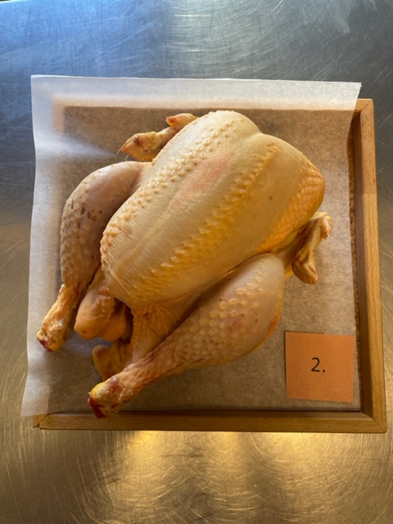

Nummer: | 2
Producent: | La Belle De France
Plats: | Auvergne
Ras: | -
Levnadsätt:
Ålder: | 81 dagar
Kön: | -
Foder: | 100% vegetale, varav 75 % spannmål

Slakteri: | -
Slaktdatum:
Slaktvikt:
Skållning:
Plocksätt:
Nedkylning:
Hängning helfågel:
Tid & temp:
Plats:
Förpackning: | Plasttråg gasvacc?
Levererat:
Kockar: | 10

Kockar | UTSEENDE | MÖRHET | SAFTIGHET | SMAK | Potential
 | Skala 1-10 | Skala 1 - 10 | Skala 1-10 | Skala 1 - 10 | 35-50 poäng = Exceptionell råvara
 | x 1 | x 1 |  | x 2 | 30-34 = Utmärkt råvarukvalité
 |  |  |  |  | 25-29 = Hög råvarukvalité |  |  | Utseende | Mörhet | Saftighet | Smak | Total
 |  |  |  |  | 20-24 = Standard råvara |  | Kock 1 | 5.5 | 4.5 | 5.5 | 5
Kock 1 | 5.5 | 4.5 | 5.5 | 5 |  |  | Kock 2 | 5 | 5 | 5 | 5.5
Kock 2 | 5 | 5 | 5 | 5.5 |  |  | Kock 3 | 6 | 6 | 6.5 | 6
Kock 3 | 6 | 6 | 6.5 | 6 |  |  | Kock 4 | 6 | 8 | 8 | 8
Kock 4 | 6 | 8 | 8 | 8 |  |  | Kock 5 | 6.5 | 7.5 | 7 | 7
Kock 5 | 6.5 | 7.5 | 7 | 7 |  |  | Kock 6 | 6.5 | 6 | 5.5 | 6.5
Kock 6 | 6.5 | 6 | 5.5 | 6.5 |  |  | #REF! | #REF! | #REF! | #REF! | #REF!
Kock 7 | 7 | 6.5 | 7 | 7
Kock 8 | 7 | 6 | 5.5 | 6.5
Kock 9 | 5 | 4 | 3 | 5
Kock 10 | 5.5 | 6.5 | 6 | 6
Kock 11
summa | 60 | 60 | 59 | 125 | 30.40
potential | 6.00 | 6.00 | 5.90 | 12.50 | 30.40

TILLAGNINGSPROTOKOLL |  |  |  |  | KOCKARNAS KOMMENTARER:
Förpackning: | Plasttråg Konsument |  |  |  | Utseende i rå form: | Gräddgult torrt skinn, taggsvampsfärg, lite fläckar
Utseende: |  |  |  |  |  | Kanske lite stor i storleken
Tillagning: | Stekpanna |  |  |  |  | Snygg standard av högre slag
Metod: | Ugn |  |  |  |  | Doftar mildskala, ser ut som majskyckling
Salt: | Havssalt |  |  |  | Mörhet: | Låret har en bra tuggighet
Temperatur ugn: | 130° |  |  |  |  | Bröstet har en fasthet lätt att skära, mör med tuggmotstånd
Före: |  |  |  |  |  | Generellt bra mörhet
Efter: | 36° |  |  |  | Saftighet: | Något svampig korta fibrer
Ur ugn: | 52° |  |  |  |  | Lår saftigt, något torrt bröst i saftighet , god saftighet
Efter vila: | 61° |  |  |  |  | Bra fett ratio,
Tid i ugn: | 17 min |  |  |  | Smak: | Smakrikt skinn. Syrligt skinn, smörig smak, gräddig fudge
Vila tid: |  |  |  |  |  | Umami, ganska lång rostad balanserad smak,

Kommenter EXRÅ: | Torrt skinn sammetslen
 | Uppsnittade i buken/kloak

Viking
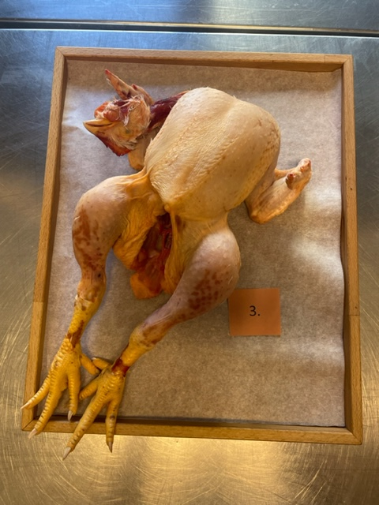
Nummer: | 3
Producent: | Vikingfågel
Plats:
Ras: | Hubbard
Levnadsätt:
Ålder: | 63 dagar
Kön: | -
Foder: | -

Slakteri: | -
Slaktdatum: | -
Slaktvikt: | -
Skållning: | -
Plocksätt: | -
Nedkylning: | -
Hängning helfågel: | -
Tid & temp: | -
Plats: | -
Förpackning: | -
Levererat: | -
Kockar: | 10

Kockar | UTSEENDE | MÖRHET | SAFTIGHET | SMAK | Potential
 | Skala 1-10 | Skala 1 - 10 | Skala 1-10 | Skala 1 - 10 | 35-50 poäng = Exceptionell råvara
 | x 1 | x 1 |  | x 2 | 30-34 = Utmärkt råvarukvalité
 |  |  |  |  | 25-29 = Hög råvarukvalité |  |  | Utseende | Mörhet | Saftighet | Smak | Total
 |  |  |  |  | 20-24 = Standard råvara |  | Kock 1 | 6.5 | 7 | 8 | 7.5
Kock 1 | 6.5 | 7 | 8 | 7.5 |  |  | Kock2 | 6 | 6 | 6 | 6
Kock2 | 6 | 6 | 6 | 6 |  |  | Kock 3 | 6.5 | 6.5 | 7.5 | 7
Kock 3 | 6.5 | 6.5 | 7.5 | 7 |  |  | Kock 4 | 5 | 7 | 6.5 | 8
Kock 4 | 5 | 7 | 6.5 | 8 |  |  | Kock 5 | 4 | 5 | 4 | 4
Kock 5 | 4 | 5 | 4 | 4 |  |  | Kock 6 | 5 | 6 | 5 | 5
Kock 6 | 5 | 6 | 5 | 5 |  |  | Kock 7 | 7 | 5.5 | 5.5 | 5.5
Kock 7 | 7 | 5.5 | 5.5 | 5.5 |  |  | Kock 8 | 8.5 | 6 | 6 | 6
Kock 8 | 8.5 | 6 | 6 | 6 |  |  | Kock 9 | 7 | 6 | 6.5 | 6.5
Kock 9 | 7 | 6 | 6.5 | 6.5 |  |  | Kock 10 | 6 | 5 | 5 | 5.5
Kock 10 | 6 | 5 | 5 | 5.5 |  |  | Kock 11 | 0 | 0 | 0 | 0
Kock 11 |  |  |  |  |  |  | Kock 12 | #REF! | #REF! | #REF! | #REF!
summa | 61.5 | 60 | 60 | 122 | 30.35
potential | 6.15 | 6.00 | 6.00 | 12.20 | 30.3

TILLAGNINGSPROTOKOLL |  |  |  |  | KOCKARNAS KOMMENTARER:
Förpackning: | Blå plastpåse insats |  |  |  | Utseende i rå form: | Fint med hela fågeln är intakt, torr på ett bra sätt, bra hängning
Utseende: |  |  |  |  |  | Torrt fint skinn, rosa gul orange färg, medelfast konsistens, bra storlek
Tillagning: | Stekpanna |  |  |  |  | Doftar friskt, doft av blandskog
Metod: | Ugn |  |  |  |  | Hanteringen känns bra, dock lite slapp i konsistens
Salt: | Havssalt |  |  |  | Mörhet: | Väldigt fint tugg i låret, lår perfekt
Temperatur ugn: | 130° |  |  |  |  | Mör med tuggmotstånd, pågränsen till för mör i bröst
Före: |  |  |  |  |  | Lår högre stekning, trevligt bett
Efter: | 32° |  |  |  | Saftighet: | Härligt krisp i skinn, saftigheten hänger inte med i hela tuggan
Ur ugn: | 49-52° |  |  |  |  | Saftigt är lår bättre än bröst, stannar kvar mellanbra i josigheten
Efter vila: | 58° |  |  |  |  | Tunna fibrer i bröstet, Härligt bra skinn, kort saftighet i bröst
Tid i ugn: | 25 min |  |  |  | Smak: | God brynt smak med liten järninghet
Vila tid: |  |  |  |  |  | Mogen djup smak med bra eftersmak
 |  |  |  |  |  | Murkla, kronärtskocka, viss järninghet, behaglig fågelsmak, viss nötighet, lätt syrlighet
Kommenter EXRÅ: | Torrt skinn, något torrskadad |  |  |  |  | Kort smak, med en liten hängsmak men borde smaka mer
 | För mycket snittad i halsen
 | Knäckta ben

Delaware
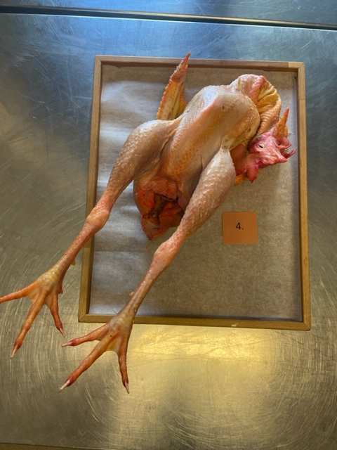
Nummer: | 4
Producent: | Stackvallen Mark Geuze & Sofia Hollertz 070-2510321 info@stackvallen.se
Plats: | Krokshult, Oskarshamns kommun
Ras: | Delaware
Levnadsätt: | I stall på djupströbädd, verksamhet under uppbyggnad så inte alla avelsgrupper har tillgång till utomhus ytor ännu
Ålder: | 10 mån
Kön: | Tupp och höna
Foder: | Vecka 0-8 startfoder Lantmännen, from v16 Lantmännen Expand 2 sojafritt helfoder + en giva blandsäd vete/korn/havre samt grönsaksrester dagligen
 | I transportbur kvällen innan, slakt morgonen därpå
Slakteri:
Slaktdatum: | 2022-04-28
Slaktvikt: | 1,7 kg höna, 2,8 kg tupp
Skållning: | 67° 100-120 sek
Plocksätt: | Plockmasnkin med efterplock
Nedkylning: | Kylskåp 4°
Hängning helfågel: | 3 dygn
Tid & temp: | 4°
Plats:
Levererat: | Lindad i charkpapper
Antal kockar: | 10

Kockar | UTSEENDE | MÖRHET | SAFTIGHET | SMAK | Potential
 | Skala 1-10 | Skala 1 - 10 | Skala 1-10 | Skala 1 - 10 | 35-50 poäng = Exceptionell råvara
 | x 1 | x 1 |  | x 2 | 30-34 = Utmärkt råvarukvalité
 |  |  |  |  | 25-29 = Hög råvarukvalité |  |  | Utseende | Mörhet | Saftighet | Smak | Total
 |  |  |  |  | 20-24 = Standard råvara |  | Kock 1 | 8 | 4.5 | 4.5 | 7
Kock 1 | 8 | 4.5 | 4.5 | 7 |  |  | Kock2 | 5.5 | 6 | 6 | 6
Kock2 | 5.5 | 6 | 6 | 6 |  |  | Kock 3 | 7.5 | 6 | 6 | 6.5
Kock 3 | 7.5 | 6 | 6 | 6.5 |  |  | Kock 4 | 3.5 | 3.5 | 3 | 6
Kock 4 | 3.5 | 3.5 | 3 | 6 |  |  | Kock 5 | 4 | 4 | 4 | 6
Kock 5 | 4 | 4 | 4 | 6 |  |  | Kock 6 | 7 | 4 | 7 | 8.5
Kock 6 | 7 | 4 | 7 | 8.5 |  |  | Kock 7 | 8 | 5.5 | 5.5 | 6
Kock 7 | 8 | 5.5 | 5.5 | 6 |  |  | Kock 8 | 7 | 5 | 5 | 8
Kock 8 | 7 | 5 | 5 | 8 |  |  | Kock 9 | 7.5 | 4 | 5 | 7
Kock 9 | 7.5 | 4 | 5 | 7 |  |  | Kock 10 | 7 | 5 | 5.5 | 6.5
Kock 10 | 7 | 5 | 5.5 | 6.5 |  |  | Kock 11 | 0 | 0 | 0 | 0
Kock 11 |  |  |  |  |  |  | Kock 12 | #REF! | #REF! | #REF! | #REF!
summa | 65 | 47.5 | 51.5 | 135 | 29.90
potential | 6.50 | 4.75 | 5.15 | 13.50 | 29.9

TILLAGNINGSPROTOKOLL |  |  |  |  | KOCKARNAS KOMMENTARER:
Förpackning: | Fint hanterad i kartong med papper |  |  |  | Utseende i rå form: | Gult orangerostig färg skinn med liten storlek på bröst, gult fett
Utseende: | Likstela i kartong |  |  |  |  | Långa slanka lår, torr tupp,
Tillagning: | Stekpanna |  |  |  |  | Lite torr och ljus, mer omsorg i hanteringen
Metod: | Ugn |  |  |  |  | Ser ut att ha hängt, med mörka toner i färgen och viss magerhet
Salt: |  |  |  |  | Mörhet: | Inte så mört bröst
Temperatur ugn: | 130° |  |  |  |  | Mycket fast lårkött studsigt
Före: |  |  |  |  |  | Båda möra men ändå stumma, segt skinn
Efter: | 29° |  |  |  | Saftighet: | Behåller saftigheten fint, Knaprigt skinn,
Ur ugn: | 56° |  |  |  |  | Både härlig och inte, grova fibrer med saftighet som försvinner snabbt
Efter vila: | 62° |  |  |  |  | Lite torrhet med tuggighet med jämn låg saftighet
Tid i ugn: | 20 min |  |  |  | Smak: | Bröstet har djup nötig smak
Vila tid: |  |  |  |  |  | Skinnet har gräddig smak, syrlighet ,nöttet , umami, lång smak
 |  |  |  |  |  | Köttet har mogen härlig stor smak, intensiv, mycket svingott fett
Kommenter EXRÅ: | Höna: Fint fett |  |  |  |  | Lite viltfågelsmak på lår
 | Tupp: Trasig i kammen, sotning?

Plymouth Rock
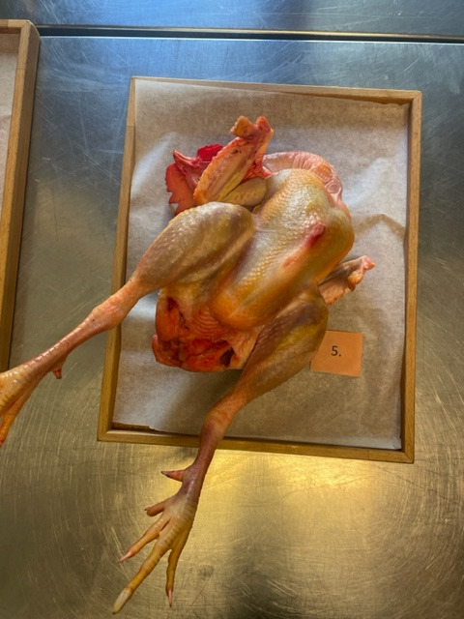

Nummer: | 5
Producent: | Stackvallen Mark Geuze & Sofia Hollertz 070-2510321 info@stackvallen.se
Plats: | Krokshult, Oskarshamns kommun
Ras: | Plymoth Rock
Levnadsätt: | I stall på djupströbädd, verksamhet under uppbyggnad så inte alla avelsgrupper har tillgång till utomhus ytor ännu
Ålder: | 12 mån
Kön: | Tupp
Foder: | Vecka 0-8 startfoder Lantmännen, from v16 Lantmännen Expand 2 sojafritt helfoder + en giva blandsäd vete/korn/havre samt grönsaksrester dagligen
Slakteri: | I transportbur kvällen innan, slakt morgonen därpå
Slaktdatum:
Slaktvikt: | 2022-04-28
Skållning: | 2,8-2,9 kg
Plocksätt: | 67° 100-120 sek
Nedkylning: | Plockmasnkin med efterplock
Hängning helfågel: | Kylskåp 4°
Tid & temp: | 3 dygn
Plats: | 4°
Förpackning:
Leverans: | Lindad i charkpapper
Antal kockar: | 10

Kockar | UTSEENDE | MÖRHET | SAFTIGHET | SMAK | Potential
 | Skala 1-10 | Skala 1 - 10 | Skala 1-10 | Skala 1 - 10 | 35-50 poäng = Exceptionell råvara
 | x 1 | x 1 |  | x 2 | 30-34 = Utmärkt råvarukvalité
 |  |  |  |  | 25-29 = Hög råvarukvalité |  |  | Utseende | Mörhet | Saftighet | Smak | Total
 |  |  |  |  | 20-24 = Standard råvara |  | Kock 1 | 8 | 3 | 4 | 5.5
Kock 1 | 8 | 3 | 4 | 5.5 |  |  | Kock 2 | 7 | 6 | 6 | 6
Kock 2 | 7 | 6 | 6 | 6 |  |  | Kock 3 | 8 | 6 | 5.5 | 6
Kock 3 | 8 | 6 | 5.5 | 6 |  |  | Kock 4 | 7.5 | 2 | 3 | 6.5
Kock 4 | 7.5 | 2 | 3 | 6.5 |  |  | Kock 5 | 6 | 6 | 5.5 | 5.5
Kock 5 | 6 | 6 | 5.5 | 5.5 |  |  | Kock 6 | 7 | 3.5 | 3.5 | 4
Kock 6 | 7 | 3.5 | 3.5 | 4 |  |  | Kock 7 | 7 | 4 | 3.5 | 5
Kock 7 | 7 | 4 | 3.5 | 5 |  |  | Kock 8 | 10 | 9 | 9 | 8.5
Kock 8 | 10 | 9 | 9 | 8.5 |  |  | Kock 9 | 8 | 4 | 6 | 7
Kock 9 | 8 | 4 | 6 | 7 |  |  | Kock 10 | 8 | 4 | 4 | 5.5
Kock 10 | 8 | 4 | 4 | 5.5 |  |  | Kock 11 | 0 | 0 | 0 | 0
Kock 11 |  |  |  |  |  |  | Kock 12 | #REF! | #REF! | #REF! | #REF!
summa | 76.5 | 47.5 | 50 | 119 | 29.30
potential | 7.65 | 4.75 | 5.00 | 11.90 | 29.3

TILLAGNINGSPROTOKOLL |  |  |  |  | KOCKARNAS KOMMENTARER:
Förpackning: | Fin kartong, slaktpapper, väl kylda |  |  |  | Utseende i rå form: | Stor väldigt orangegul rodnande fet
Utseende: |  |  |  |  |  | Väl presenterad välplockad, välnärd fint fett vid gumpen
Tillagning: | Stekpanna |  |  |  |  | Rejäl, torrhet med lite fuktighet, fint skållad exemplarisk hantering
Metod: |  |  |  |  |  | Fint huvud
Salt: |  |  |  |  | Mörhet: | Stenhård lår, för torrt bröst
Temperatur ugn: | 130° |  |  |  |  | Superkonsistens på ett bra sätt, tuggigt segt skinn, inte mör
Före: |  |  |  |  |  | Olika delar beter sig olika, ok mörhet segt skinn
Efter: | 36° |  |  |  | Saftighet: | Tuggigt lår med stor ven i lår, saftig angenäm känsla
Ur ugn: | 52° |  |  |  |  | Styva fibrer i texturen, grov textur, lite för mycket tugg o hård
Efter vila: | 59° |  |  |  |  | Kraftig struktur
Tid i ugn: | 17 min |  |  |  | Smak: | Levertoner i lår med goda smaker i bröstet o smakar vilt skog
Vila tid: |  |  |  |  |  | Lång eftersmak, intensiv smak i låret, vilt, mild, lever umami, mild lång fyllig
 |  |  |  |  |  | Doft av gräs och skogsbryn med pärlemorskimmer.
Kommenter EXRÅ: | Tupp |  |  |  |  | Mycket järn, lite nöt, med mycket vilttoner, comte, mineral,
 | Något trasig kamm
 | Snitt stort vid kloak |  |  |  |  | Låret hade behövt annan tillagning och bröstet också
 | Torr, behöver tillsätta fett i tillagning |  |  |  |  | Kanske bör kokas länge?
 |  |  |  |  |  | Brett användningsområde
 |  |  |  |  |  | Kanske ska sousvidas i sitt eget fett?

